통합보장 분석(전)
VIP 고객님 통합보장 분석

생년월일 |  | 보험나이 35세
1991-03-05 |  | 1991-09-05

구 분 |  | 회 사 명 | Total | 2026-07-04
 |  | 보 험 종 류
계 약 |  | 계 약 일
 |  | 납 입 기 간
 |  | 보 험 기 간
 |  | 월보험료(원) | ₩0
실손의료비 |  | 질병 입원의료비 | 0
 |  | 질병 통원의료비 | 0
 |  | 상해 입원의료비 | 0
 |  | 상해 통원의료비 | 0
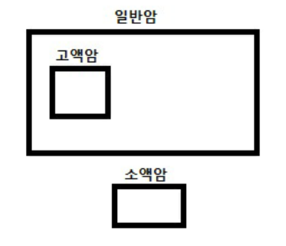
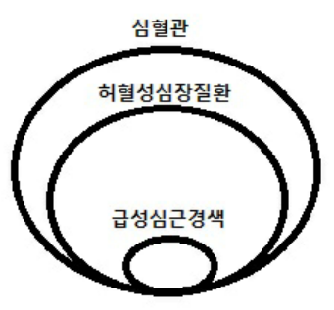
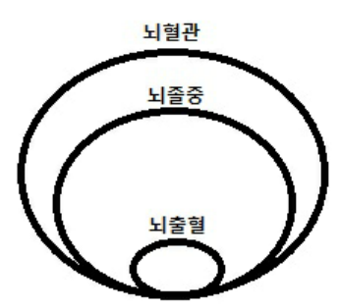

3대 질병 | 암 | 고액암 | 0
 |  | 일반암 | 0
 |  | 소액암 | 0
 |  | 수술비 | 0
 |  | 항암치료/표적/중입자 | 0
 |  | 암주요치료비 | 0
 |  | 입원일당 | 0
 | 심장 | 심혈관 | 0
 |  | 허혈성심장질환 | 0
 |  | 급성심근경색 | 0
 |  | 수술비 | 0
 |  | 치료비 | 0
 |  | 입원일당 | 0
 | 뇌 | 뇌혈관 | 0
 |  | 뇌졸중 | 0
 |  | 뇌출혈 | 0
 |  | 수술비 | 0
 |  | 치료비 | 0
 |  | 입원일당 | 0

수술비 | 상해 | 수술비 | 0
 |  | 1~5종수술비 | 0
 | 질병 | 수술비 | 0
 |  | 1~5종수술비 | 0
 |  | 대수술비 | 0
입원비 | 상 해 입 원 |  | 0
 | 질 병 입 원 |  | 0

상해 | 골절진단비 |  | 0
 | 5대 골절진단비 |  | 0
 | 화상치료비 |  | 0
 | 깁스치료비 |  | 0
일상생활중배상책임 |  |  | 0
후유 장해 | 상해후유장해 |  | 0
 | 질병후유장해 |  | 0

사망 | 일 반 사 망 |  | 0
 | 질 병 사 망 |  | 0
 | 상 해 사 망 |  | 0

운전자 | 벌금 |  | 0 | #REF!
 | 변호사선임비용 |  | 0
 | 교통사고처리지원금 |  | 0
 | 자동차부상치료비 |  | 0

화재 | 화재벌금 |  | 0 | #REF!
 | 화재손해 |  | 0
 | 화재배상책임 |  | 0

치매 | 경증치매 |  | 0 | #REF!
 | 중등도치매 |  | 0
 | 중증치매 |  | 0

장기요양 | 경증등급(1~5급) |  | 0 | #REF!
 | 중증등급(1~2급) |  | 0

